IO関連
詳細設計書 |  | 論理名称 |  |  |  |  | システムID | NK |  | 改訂日 | 2023-06-06
 |  | 物理名称 |  | 社員情報一覧 |  |  | システム名称 | 勤怠管理システム |  | 改訂者 | 賈則慧

I/O関連図

社員情報一覧
ログイン
基本情報登録
 |  |  |  | ログインボタン |  |  |  |  | 追加ボタン

パラメータ一覧
No | 論理名称 |  | 物理名称 |  | I/O | 備考
1 |  |  | 所属部門 |  | x | 初期化処理
2 |  |  | ユーザー名 |  | I | 初期化処理
3 |  |  | 社員ID |  | O | 修正リンク
4
5
6
7
8
9
テーブル一覧
No | 論理名称 |  | 物理名称 |  | I/O | 備考
1 | T_EMPLOYEES |  | 社員情報 |  | I/O
2 | T_DEPT |  | 部門情報マスタ |  | O
3 |  |  | 性別情報マスタ
4
5
6
7
8
9
ファイル一覧
No | 論理名称 |  | 物理名称 |  | I/O | 備考
1
2
3
4
5
6
7
8
9

画面イメージ
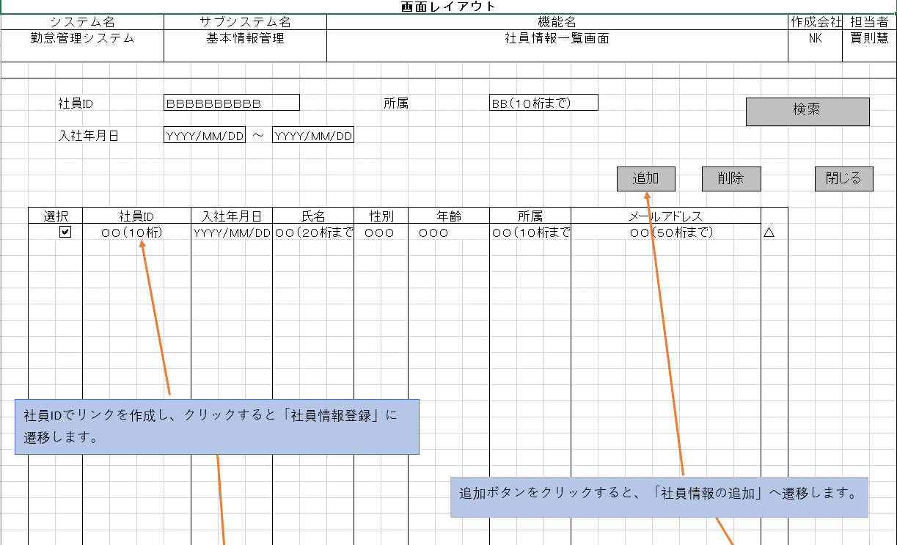
詳細設計書 | 論理名称 |  | システムID | NK | 改訂日 | 2023-06-06
 | 物理名称 | 社員情報一覧 | システム名称 | 勤怠管理システム | 改訂者 | 賈則慧
画面イメージ

